START
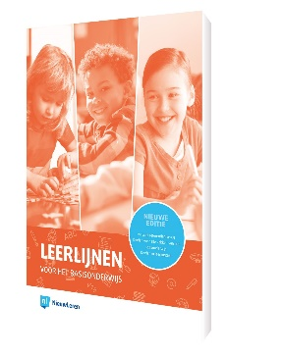
 |  |  | Deze gratis tool wordt
 |  |  | u aan geboden door:
 |  |  | www.nieuwleren.nl
 |  |  | www.klasseplan.nl
 |  |  | Papieren en digitale weektaak, rooster, groepsplan
Cito M6 versie 3.0

Op het overzichtsblad wordt een achtergrondkleur gebruikt bij bepaalde percentages. Je kunt hier de percentages zelf aanpassen.
 | Foutpercentage tussen | 40% | en | 80% | dan achtergrondkleur
 | Foutpercentage tussen | 80% | en | 100% | dan achtergrondkleur

Het werkt als volgt: |  |  |  |  |  |  | Waar?
1. voer de leerlingen in voor wie u een analyse wilt maken. |  |  |  |  |  |  | tabblad 'M6 invoer fouten' , kolom A
2. vervolgens typt u een '1' in bij elke som die een leerling fout heeft gemaakt. |  |  |  |  |  |  | tabblad 'M6 invoer fouten' , kolom E t/m BB

3. U krijgt nu een overzicht van de fouten per categorie:
 | per groep |  |  |  |  |  | tabblad 'M6 Overzicht', rij 7
 | per leerling |  |  |  |  |  | tabblad 'M6 Overzicht', rij 13 t/m ..

4. Het printen werkt als volgt:
 | 1. ga naar het tabblad M6 Overzicht |  |  |  |  |  | tabblad 'M6 Overzicht'
 | 2. klik op 'afdrukvoorbeeld' en controleer of het afdrukbereik klopt
 | (alles past op 1 A4, anders de marges of het bereik aanpassen)

Welke opgave bij welke categorie?

Getallen en getalrelaties
Positiewaarde en positioneren |  | 3.11
Tellen en samenstellen |  | 2.32
Structureren in parten
Vergelijken |  | 1.3 | 1.24 | 1.29 | 1.32 | 2.19 | 2.24 | 2.30 | 3.2 | 3.8 | 3.18

Hoofdrekenen
Optellen en aftrekken |  | 1.23 | 1.31 | 2.1 | 2.14 | 2.23 | 2.26 | 3.4 | 3.9 | 3.19 | 3.21
Vermenigvuldigen en delen |  | 1.28 | 2.8 | 2.15 | 2.18 | 2.21 | 2.29 | 3.25 | 3.30
Complexere toepassingen |  | 2.4 | 3.12

Schattend rekenen |  | 1.1 | 1.4 | 1.6 | 1.11 | 1.13 | 1.18

Meten en meetkunde
Lengte, schaal, omtrek |  | 1.8 | 1.20 | 2.10 | 3.6 | 3.29
Oppervlakte |  | 2.13 | 2.31 | 3.23
Inhoud |  | 2.20 | 3.13 | 3.16
Gewicht |  | 1.15 | 2.16 | 3.27
Meetkunde |  | 1.5 | 1.7 | 1.12 | 1.19
Toepassingen meten

Tijd en geld
Tijd |  | 1.2 | 2.3 | 2.9 | 2.27 | 2.28 | 3.7 | 3.10 | 3.14 | 3.20
Geld |  | 1.16 | 1.21 | 1.25 | 1.27 | 2.6 | 2.11 | 2.22 | 2.25 | 3.1 | 3.3 | 3.17 | 3.28 | 3.31 | 3.32

Verhoudingen |  | 1.9 | 1.10 | 1.14 | 1.17 | 1.22 | 1.26 | 1.30 | 2.2 | 2.5 | 2.7 | 2.12 | 2.17 | 3.5 | 3.15 | 3.22 | 3.24 | 3.26

Doelenkaarten in Klasseplan
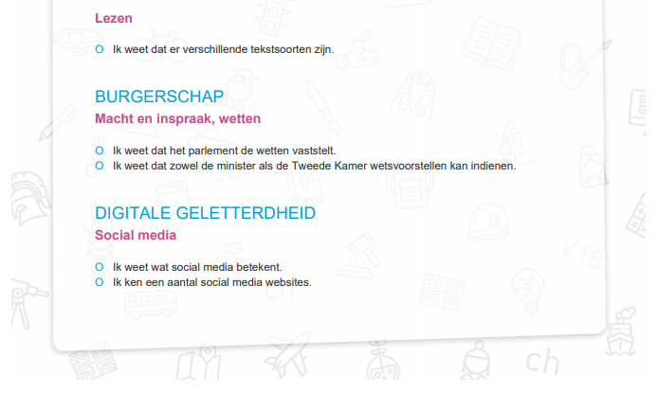
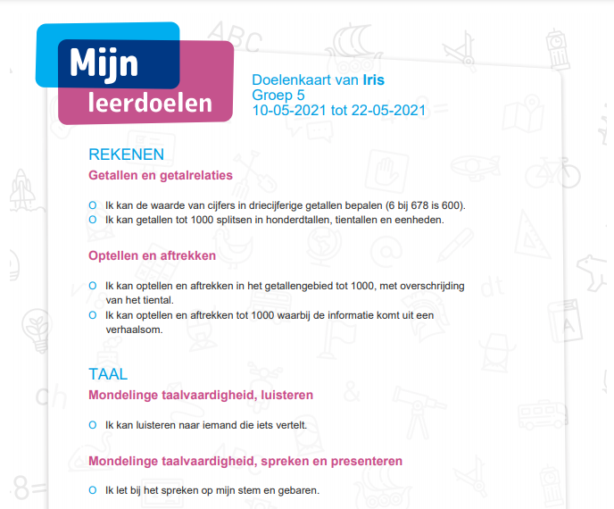
In Klasseplan kun je doelenkaarten printen per leerling.
Je kunt kiezen uit alle doelen uit het boek 'Leerlijnen voor het basisonderwijs'.
De doelen kies je per leerling of voor een aantal leerlingen tegelijk, je doelen kiezen uit alle groepen.

Een abonnement op Klasseplan waarmee je doelenkaarten kunt printen kost € 69,90 per groep per jaar.
Een combinatiegroep geldt als één groep voor de betaling.

Je kunt dan ook gebruik maken van de jaarplanning met methodeplanningen en de papieren weektaak per
leerling en de leerkrachtkaart. Wil je ook de digitale weektaak en het groepsplan gebruiken dan komt er
€ 19,95 per groep per jaar bij.

Voor meer informatie zie |  | www.klasseplan.nl
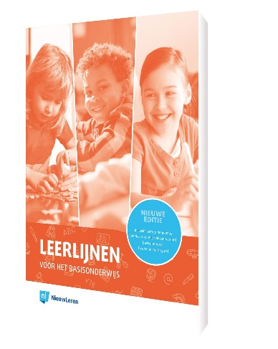
De doelen op de doelenkaarten zijn de doelen uit
het boek | 'Leerlijnen voor het basisonderwijs'

